Sheet1
 |  |  |  | 地图二维数组 |  |  |  |  |  |  |  |  | 网格布局 + 图片
 |  | X坐标
 | map[0][0] |  |  |  | map[0][4] |  |  |  |  |  |  | map[0][9]
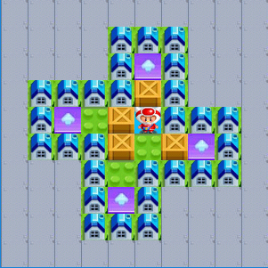
Y 坐 标 |  | 0 | 1 | 2 | 3 | 4 | 5 | 6 | 7 | 8 | 9
 | map[0] | 0 | 0 | 0 | 0 | 0 | 0 | 0 | 0 | 0 | 0
 | map[1] | 0 | 0 | 0 | 0 | 1 | 1 | 1 | 0 | 0 | 0
 | map[2] | 0 | 0 | 0 | 0 | 1 | 4 | 1 | 0 | 0 | 0
 | map[3] | 0 | 1 | 1 | 1 | 1 | 3 | 1 | 0 | 0 | 0
 | map[4] | 0 | 1 | 4 | 2 | 3 | 5 | 1 | 1 | 1 | 0
 | map[5] | 0 | 1 | 1 | 1 | 3 | 2 | 3 | 4 | 1 | 0 | map[4][5]
 | map[6] | 0 | 0 | 0 | 1 | 2 | 1 | 1 | 1 | 1 | 0
 | map[7] | 0 | 0 | 0 | 1 | 4 | 1 | 0 | 0 | 0 | 0
 | map[8] | 0 | 0 | 0 | 1 | 1 | 1 | 0 | 0 | 0 | 0
 | map[9] | 0 | 0 | 0 | 0 | 0 | 0 | 0 | 0 | 0 | 0

 | map[9][0] |  |  |  | map[9][4] |  |  |  |  |  |  | map[9][9]

